Sheet2
ID | 名称 | 锁定 | 费用 | 等阶 | 条件 | 结果
1 | 聚灵丹 |  | 1 | 人 | 生成手牌 | 抽一张牌
2 | 土行符 |  | 1 | 人 | 生成手牌 | 随机获得1张费用为1的部将
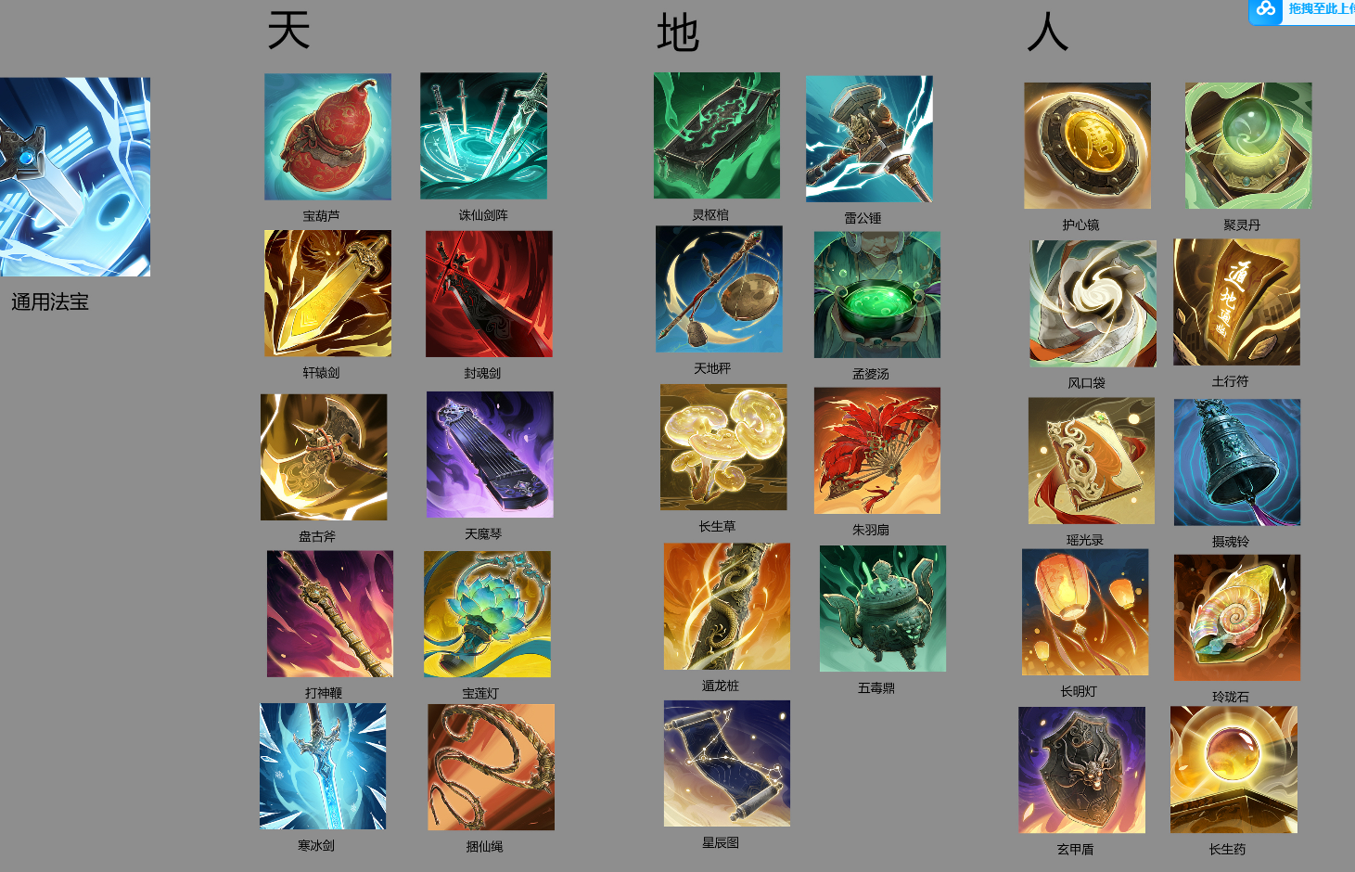
3 | 长明灯 | 锁定 | 1 | 人 | 生成手牌 | 使一个部将+2最大生命
4 | 风口袋 |  | 1 | 人 | 生成手牌 | 随机使你的手牌中的1张牌费用减2
5 | 瑶光录 |  | 1 | 人 | 生成手牌 | 使一个部将+3攻击
6 | 长生药 |  | 1 | 人 | 生成手牌 | 恢复部将3点生命
7 | 玄甲盾 | 锁定 | 1 | 人 | 生成手牌 | 大圣获得3点护甲
8 | 灵芝草 | 锁定 | 1 | 人 | 生成手牌 | 恢复你的大圣3点生命
9 | 玲珑石 | 锁定 | 1 | 人 | 生成手牌 | 获得1点临时法力值
10 | 护心镜 | 锁定 | 1 | 人 | 生成手牌 | 你的大圣获得一个护盾
11 | 天地秤 |  | 2 | 地 | 生成手牌 | 双方大圣各自受到3点伤害
12 | 雷公锤 | 锁定 | 2 | 地 | 生成手牌 | 对一个敌方部将造成3伤害
13 | 破法伞 | 锁定 | 2 | 地 | 生成手牌 | 使一个部将现形
14 | 摄魂铃 |  | 2 | 地 | 生成手牌 | 召唤1个2/2的小鬼
15 | 朱羽扇 |  | 2 | 地 | 生成手牌 | 英雄获得3点攻击力，持续1回合
16 | 遁龙桩 | 锁定 | 2 | 地 | 生成手牌 | 使一个部将获得+2+2
17 | 窃运符 | 锁定 | 2 | 地 | 生成手牌 | 下回合你获得2点临时法力
18 | 藕丝步云履 |  | 2 | 地 | 生成手牌 | 随机2个友方部将获得+1+1
19 | 星辰图 | 锁定 | 2 | 地 | 生成手牌 | 使你的场上所有部将+1生命
20 | 灵枢棺 |  | 2 | 地 | 生成手牌 | 使敌方随机2张手牌费用+1
21 | 神光剑 | 锁定 | 3 | 天 | 生成手牌 | 使一个部将获得护盾
22 | 诛仙剑阵 |  | 3 | 天 | 当敌方上阵一个部将时 | 对该部将造成5点伤害
23 | 破天斧 |  | 3 | 天 | 生成手牌 | 对敌方随机2个部将造成2点伤害
24 | 天魔琴 |  | 3 | 天 | 生成手牌 | 随机敌方2个部将陷入昏睡，1回合
25 | 青冥灯 | 锁定 | 3 | 天 | 当你的生命被降为0时 | 阻止这次死亡，并将你的英雄恢复5点生命值
26 | 聚宝盆 | 锁定 | 3 | 天 | 生成手牌 | 从你的牌库抽一张法术牌和一张部将牌
27 | 捆仙绳 |  | 3 | 天 | 生成手牌 | 禁锢敌方一个部将，持续2回合
28 | 打神鞭 |  | 3 | 天 | 生成手牌 | 对敌方大圣造成2点伤害，自己大圣恢复2点生命
29 | 封魂剑 | 锁定 | 3 | 天 | 当对手使用一个法术牌时 | 阻止这个法术
30 | 寒冰剑 | 锁定 | 3 | 天 | 生成手牌 | 下回合，使敌人所有牌消耗增加1点

11 | 天地秤 |  | 2 | 地 | 当对手上阵的部将数量比你多2个时 | 随机消灭敌方一个部将
12 | 雷公锤 | 锁定 | 2 | 地 | 当对手1回合内使用超过3张手牌时 | 随机对敌人发射2道闪电，每道造成2点伤害
28 | 打神鞭 |  | 3 | 天 | 在你的回合开始时 | 掷骰子，根据投中的数量，摧毁对方当前装备的法宝数量，骰子为1-3，若无法宝摧毁，则对敌方英雄在成3点伤害 | 废弃
24 | 天魔琴 |  | 3 | 天 | 当敌人触发一个法宝效果时， | 摧毁其1点法力值上限 | 废弃
26 | 聚宝盆 | 锁定 | 3 | 天 | 生成手牌 | 本回合未使用的法力值，会带入你下个回合，最大不超过3点
9 | 玲珑石 | 锁定 | 1 | 人 | 你的传说品质部将死亡时 | 将其一张复制置入你的手牌

